機能仕様書
输出列表
MSE降序排列
模型种类 超参数优化方法 MSE分数 训练时间
功能要求

MSE分数排序输出
数据集
数据导入
模型自动构筑
优化筛选工具

工具要集合7种超参数优化方法，和8种模型。
要求：
1. 可以自动进行模型构筑和学习，并获取mse指标。
2. 所有的模型和优化方法运行后，自动按照mse进行排列（显示那种模型，并使用了那种优化方法）。
3. 每种模型构筑的时候都自动保存模型，并记录实验数据。
4. 显示整体进行进度，并逐步输出结果记录（使用logging）。

训练结果logging输出
logging 各个模型训练结果自动输出

模型保存，数据保存
各个模型保存，最终的训练分数和训练时间保存

系统部署要求
部署在AWS上面，可以使用GPU提速训练NN神经网络模型
可以使用jupyter导入【模型自动训练模块】，加入简单的代码就可以完成整个测试和数据图表输出

未来加入功能
加入深度学习模型，可以使用AWS的GPU来加速训练，并获得更高的精度

MSE分数和训练时间统计
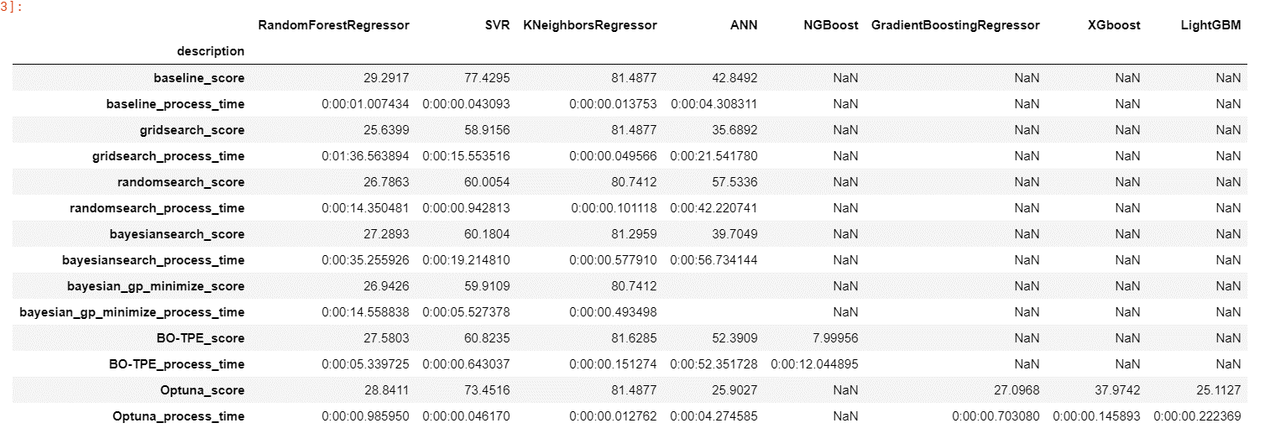

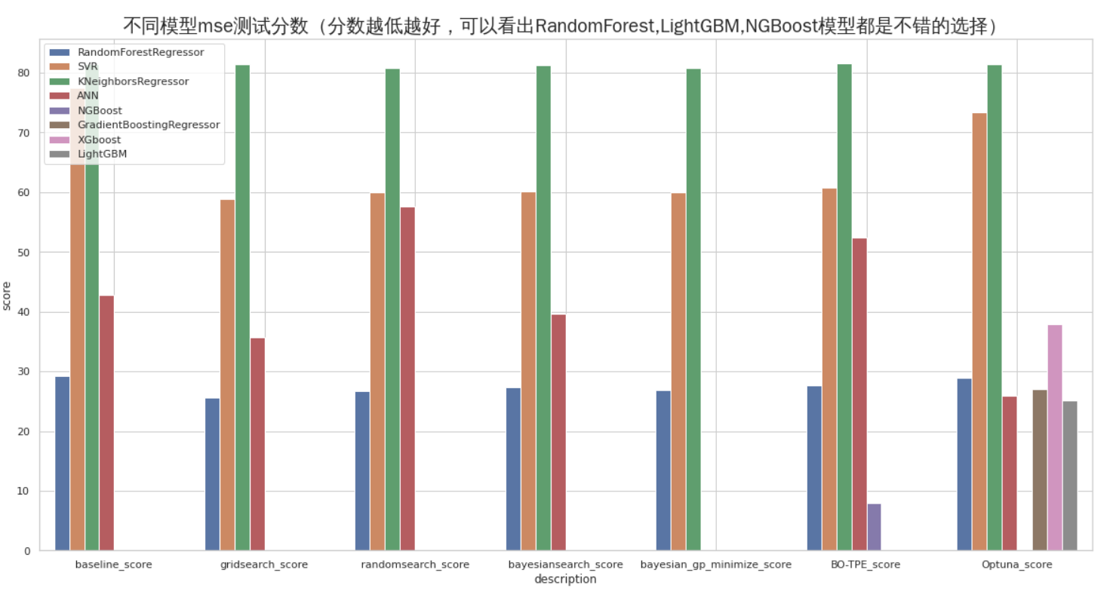

最终结果图表
